价值
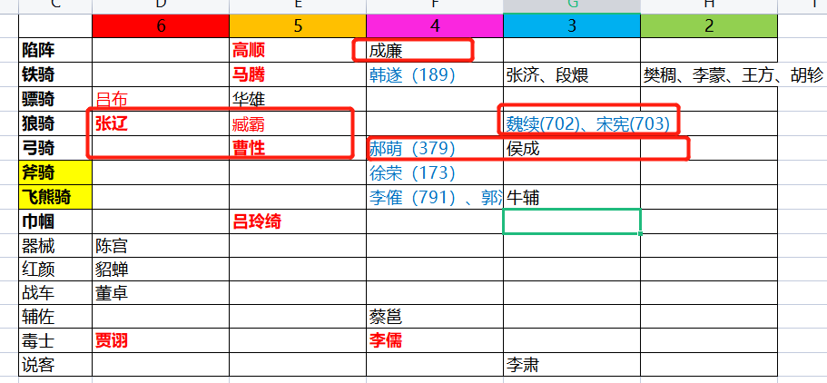
 |  |  |  | 人民币 | 玉阙 | 298次数 | 红将碎片
 | 玉阙 | 体力（1小时） |  | 100 | 3000 | 10 | 100
红将碎片 | 30 | 0.5
橙将碎片 | 20 | 1 | 首冲特价（每样套餐仅可购买一次）
紫将碎片 |  |  |  | 6元 | 赵云*10+66玉阙+30体力
 |  |  |  | 30元 | 华佗*20+666玉阙+30体力
 |  |  |  | 60元 | 诸葛亮*20+999玉阙+30体力

 |  |  |  | 刘备军团套餐 | 五虎上将+1军团自选橙/红将，每个20碎片（直接3星起飞）=100元
 |  |  |  | 曹操军团套餐 | 五子良将+1军团自选橙/红将，每个20碎片（直接3星起飞）=100元
 |  |  |  | 孙权军团套餐 | 四都督+1军团自选橙/红将，每个20碎片（直接3星起飞）=100元
1 | 5 |  |  | 袁绍军团套餐 | 河北四庭柱+1军团自选橙/红将，每个20碎片（直接3星起飞）=100元
2 | 5 |  |  | 吕布军团套餐 | 吕布、张辽、陈宫、董卓+1军团自选橙/红将，每个20碎片（直接3星起飞）=100元
3 | 10 |  |  | 司马军团套餐 | 钟会、邓艾、司马师、司马昭+1军团自选橙/红将，每个20碎片（直接3星起飞）=100元
4 | 20
5 | 40 |  |  | 元宝玉阙套餐 | 3000玉阙+15万元宝=100元
6 | 80 |  |  | 体力套餐 | 500体力=50元
7 | 100 |  |  | 免广告券套餐 | 100张免广告券=10元
 |  |  | new | 188元 | 庞统*10+888玉阙+8888元宝+30体力+50免广告券
 |  |  | new | 188元 | 程昱*10+888玉阙+8888元宝+30体力+50免广告券
 |  |  | new | 88元 | 司马懿（曹）*10+888玉阙+8888元宝+30体力+50免广告券
8 | 150 |  | 常规定制
9 | 200 |  |  | 武将套餐 | 橙色品质以上武将自选5个（可包含2至3个【稀有武将】），每个10碎片（2星）=100元
10 | 300 |  |  | 玉阙元宝套餐 | 2000玉阙+20万元宝=100元
11 | 500 |  |  | 体力套餐 | 500体力=100元
 |  |  |  | 免广告券套餐 | 50张免广告券=10元
 | 1410
 |  |  |  | 注：【稀有武将】是指游戏中战役宝箱无法开出，或者极低概率开出的武将

 |  |  | 自选稀缺武将
 |  |  |  | 刘备军团 | 赵云（神武） | 诸葛（军师） | 姜维（飞弩） | 徐庶（隐士） | 法正（军师） | 关银屏（巾帼）
 |  |  |  |  | 黄忠（大弓） |  |  | 陈到（重弩车） | 魏延（大弓） | 张嶷（狼弓）
 |  |  |  | 曹操军团 | 典韦（大戟） | 许褚（敢死） | 夏侯渊（弓骑） | 庞德（弓骑） | 曹真（虎豹骑） | 张绣（枪骑）
 |  |  |  |  | 郭嘉（谋士） |  |  | 贾诩（说客） | 荀攸（内政） | 蔡文姬（倾国）
 |  |  |  | 孙权军团 | 太史慈（火弓） | 孙坚（虎卫） | 小乔（倾国） | 陆逊（统帅） | 诸葛恪（统帅） | 周泰（敢死）
 |  |  |  |  | 周瑜（统帅） |  |  | 孙尚香（神武） | 张昭（辩士） | 张纮（说客）
 |  |  |  | 袁绍军团 | 文丑（大斧） | 麴义（先登） |  | 田丰（谋士） | 沮授（谋士） | 陈琳（辩士）
 |  |  |  |  |  |  |  | 甄姬（倾国）
 |  |  |  | 吕布军团 | 吕布（骠骑） | 张辽（狼骑） | 贾诩（毒士） | 高顺（陷阵） | 马腾（铁骑） | 曹性（弓骑）
 |  |  |  |  |  |  |  | 吕玲绮（巾帼）
 |  |  |  | 司马军团 | 司马懿（辩士） |  |  | 文鸯（刺客） | 钟会（说客）
 |  |  | 特别定制

 |  |  |  | 刘备军团 | 庞统（狂士）
 |  |  |  | 曹操军团 | 程昱（投石车） | 司马懿（毒士）
 |  |  |  | 孙权军团
 |  |  |  | 吕布军团 | 貂蝉（红颜）
 |  |  |  | 司马军团

 |  |  |  | 游戏不氪金也能玩，只要花点功夫研究下游戏中的套路和技巧，每天都能拿够奖励的（群主用小白账号亲测过）
 |  |  |  | 不过大佬说的也有道理，玩游戏就是要爽！
 |  |  |  | 氪金提供了数值碾压对手的途径，毕竟各有所需嘛，嗯，大佬们确实没太多时间来搞研究

 |  |  |  | 游戏已经初步完成网游框架升级，马上会着手新玩法的制作。期待期待O(∩_∩)O哈哈~

 |  |  |  |  |  |  |  |  | 吕布，贾诩，马腾、吕玲绮、韩遂*30=300元
 |  |  |  |  |  |  |  |  | 八健将*30=300元

投放
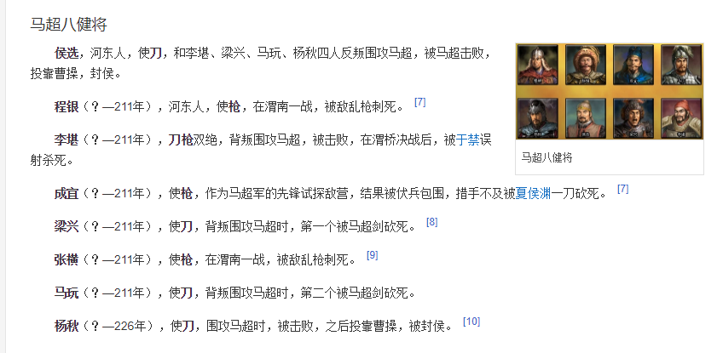
刘备 |  | 6 | 5 | 4 | 3 | 2
 | 铁骑 | 马超 | 马云禄 | 马岱 | 马休 | 马铁
 | 大弓 | 黄忠 | 魏延 | 严颜 | 刘封 | 孟达
 | 连弩 |  | 霍峻 | 霍戈（148） | 李严 | 吴兰
 | 飞弩 | 姜维 |  | 罗宪（143）
 | 狼弓 |  | 张嶷
 | 重弩车 |  | 陈到 | 张翼（335）
 | 大刀 | 关羽 | 王平 | 关兴、关平
 | 长枪 | 张飞 |  | 张苞
 | 骠骑 |  |  | 关索
 | 飞骑 |  |  |  | 廖化、吴班
 | 巾帼 |  | 关银屏 | 鲍三娘（142）
 | 神武 | 赵云
 | 羽林 |  | 刘备
 | 医士 | 华佗
 | 辅佐 |  |  | 马良 | 糜竺
 | 军师 | 诸葛亮 | 法正 |  | 马谡
 | 狂士 | 庞统
 | 隐士 |  | 徐庶
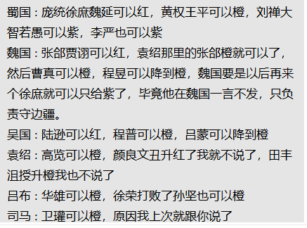
 | 器械 |  | 黄月英 |  | 费诗
 | 攻城车 |  |  | 黄权（138）
 | 说客 |  | 张松 | 邓芝（323）、简雍
 | 内政 |  |  | 费祎、蒋琬 | 董允
 | 蜀汉旗、弓弩营、奏乐台
 | 八阵图
 | 狼牙棒 |  | 沙摩柯
 | 战象
 | 南蛮并入刘备军团

曹操 |  | 6 | 5 | 4 | 3 | 2
 | 敢死 | 许褚
 | 近战 | 夏侯惇 |  | 郝昭
 | 大盾 | 曹仁 |  | 曹洪
 | 虎豹骑 |  | 曹真 | 曹休（120）、曹纯（114）
 | 青州 |  |  | 史涣（）、韩浩（）
 | 骠骑 | 张辽 |  | 曹昂 |  | 卞喜
 | 飞骑 | 张郃 | 乐进 |  |  | 车冑
 | 弓骑 | 夏侯渊 | 庞德 | 李典 | 牛金 | 夏侯恩
 | 骁骑 |  | 于禁
 | 斧骑 |  | 徐晃
 | 枪骑 |  | 文聘、张绣
 | 大戟 |  | 曹彰
 | 双戟 | 典韦
 | 羽林 |  | 曹操
 | 谋士 | 郭嘉 |  | 戏志才（121）
 | 辩士 |  |  |  | 曹植
 | 说客 |  | 贾诩 |  |  | 蒋干
 | 辅佐 | 荀彧 | 陈登 |  | 曹冲
 | 内政 |  | 荀攸 |  | 杨修
 | 投石车 | 程昱 | 刘晔
 | 倾国 |  | 蔡文姬
 | 红颜 | 甄姬
 | 毒士 | 司马懿
 | 曹魏旗、轩辕台、号角台
 | 金锁阵

孙权 |  | 6 | 5 | 4 | 3 | 2
 | 火船 |  | 凌统 | 黄盖、陈武、董袭 | 张承、祖茂、周鲂、凌操 | 左奕、全祎
 | 霹雳 |  | 朱然 | 朱治、潘璋、丁奉 | 胡综、徐详、陈修
 | 锦帆 | 甘宁 |  | 全琮
 | 水鬼 |  |  | 徐盛 | 韦昭、朱据
 | 艨艟 | 吕蒙 |  | 蒋钦 | 朱异 | 孙朗
 | 内政 | 鲁肃 | 诸葛瑾
 | 羽林 |  | 孙权
 | 飞骑 | 孙策
 | 虎卫 | 孙坚
 | 倾国 | 小乔
 | 倾城 |  | 大乔
 | 统帅 | 周瑜 | 陆逊、诸葛恪 | 程普
 | 火弓 | 太史慈 | 陆抗 | 韩当 | 苏飞 | 孙亮
 | 神武 |  | 孙尚香 | 孙桓
 | 血衣 |  | 周泰
 | 辩士 |  | 张昭
 | 说客 |  | 张纮
 | 东吴旗、战船营、瞭望台

袁绍 |  | 6 | 5 | 4 | 3 | 2
 | 先登 | 麴义 |  | 淳于琼（186） | 蒋义渠、韩猛 | 吕旷、周昂、王门、郭援
 | 大戟 |  |  | 高览（179） | 袁谭 | 高干
 | 长枪 |  | 张郃 | 牵招 | 袁尚 | 邓升
 | 大刀 | 颜良 |  |  | 袁煕 | 夏昭
 | 大斧 | 文丑 |  | 纪灵 | 焦触 | 张南
 | 战车 |  | 袁绍
 | 谋士 |  | 田丰、沮授 | 许攸（181） |  | 郭图
 | 辩士 |  | 陈琳 |  | 辛毗 | 逢纪
 | 说客 |  |  |  | 辛评
 | 内政 |  |  |  | 王修
 | 倾城 |  | 甄姬
 | 督军 |  |  | 袁术（177） | 审配
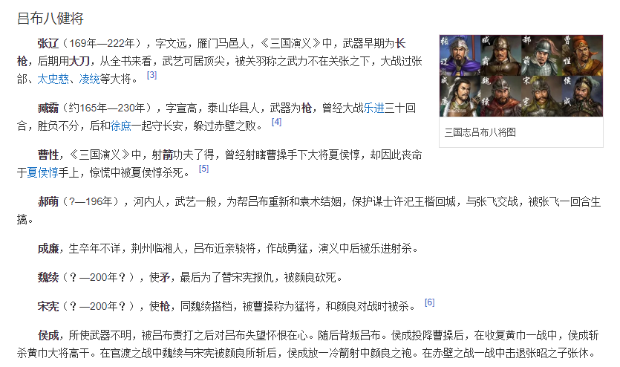

吕布 |  | 6 | 5 | 4 | 3 | 2
 | 陷阵 |  | 高顺 | 成廉
 | 铁骑 |  | 马腾 | 韩遂（189） | 张济、段煨 | 樊稠、李蒙、王方、胡轸
 | 骠骑 | 吕布 | 华雄
 | 狼骑 | 张辽 | 臧霸 |  | 魏续(702)、宋宪(703)
 | 弓骑 |  | 曹性 | 郝萌（379） | 侯成
 | 斧骑 |  |  | 徐荣（173）
 | 飞熊骑 |  |  | 李傕（791）、郭汜（792） | 牛辅
 | 巾帼 |  | 吕玲绮
 | 器械 | 陈宫
 | 红颜 | 貂蝉
 | 战车 | 董卓
 | 辅佐 |  |  | 蔡邕
 | 毒士 | 贾诩 |  | 李儒
 | 说客 |  |  |  | 李肃

司马懿 |  | 6 | 5 | 4 | 3 | 2
 | 刺盾 | 邓艾 | 司马师 | 郭淮 | 邓忠 | 孙秀、杨欣
 | 羽林 | 司马炎 | 司马昭
 | 辅佐 |  | 羊祜、张春华 | 杜预、辛宪英 | 王元姬
 | 刺客 |  | 文鸯 |  | 成倅、成济 | 王谈、文虎
 | 内政 |  |  | 司马攸 | 裴秀
 | 攻城车 |  |  | 卫瓘
 | 重弩车 |  |  | 马隆（743）
 | 辩士 | 司马懿
 | 说客 |  | 钟会
 | 毒士 |  |  | 贾充

张角 |  | 6 | 5 | 4 | 3 | 2
 | 黄巾
 | 术士 | 张角 |  | 张宝 | 张梁
 | 鬼兵 |  |  | 马元义
 | 医士 | 南华

